상품제안서
에코라이프 4세대 LED 호신용 전자 호루라기 | 상품코드: F27609

 |  |  |  |  |  |  | 02-412-0044 | www.easy1.co.kr
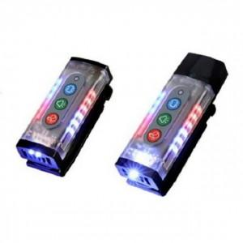

【상세/제작정보】

【인쇄/포장옵션】 | / 포장불가능

【공급단가】 | 수량 | 15~ | 45~ | 150~ | 300~ | 500~
*VAT별도 | 단가 | 43,560원 | 42,830원 | 41,740원 | 41,010원 | 39,930원

【상품 URL】 | https://dev.easy1.co.kr:443/src/goods_detail.php?gdno=27609

